可视化看板


安全事件处置成效
漏洞分布

 | 平均处置时间（分钟）
识别 | 6.42
响应 | 25.47
处置 | 572.02
闭环 | 625.38
高危漏洞 | 2537
中危漏洞 | 3633
低危漏洞 | 3284

外网
内网

资产分布
重要时期值守

资产类型分布
 | 1
 | 日均攻击数 | 防御率
中秋（24/9/15-9/17） | 9623 | 100%
国庆（24/10/1-10/7） | 28655 | 100%
元旦（25/1/1） | 3461 | 100%
春节（25/1/23-2/5） | 16440 | 100%
清明（25/4/4-4/6） | 2238 | 100%
五一（25/5/1-5/5） | 7218 | 100%
端午（25/5/31-6/2） | 5570 | 100%

外网
内网

外网
内网
外网
内网

漏洞分布
年度安全运营态势
事件运营--跟踪闭环

 | 1
年度威胁趋势
 | 外部攻击数 | 恶意外联数
2025-03 | 64万 | 771万
2025-04 | 36万 | 665万
2025-05 | 12万 | 1739万
2025-06 | 06万 | 616万
2025-07 | 01万 | 395万
2025-08 | 01万 | 333万
2025-09 | 02万 | 194万
2025-10 | 01万 | 82万
2025-11 | 06万 | 141万
2025-12 | 09万 | 197万
2026-01 | 04万 | 187万
2026-02 | 05万 | 241万
事件类型分布
 | 1

重要时期安全态势对比
 | 日均攻击数 | 防御率
 | 1 | 1
 | 1

数据统计
标题 | XXX网络安全运营看板 |  |  |  | 当前时间 | 2026-01-27 |  | 统计周期 | 2025-03-01 | 2025-11-01

业务保护成效 |  |  |  |  |  | 平均响应时效趋势
业务连续性保障成效 |  |  | 平均处置时间（分钟） |  |  | 月份 | 2025-03 | 2025-04 | 2025-05 | 2025-06 | 2025-07 | 2025-08 | 2025-09 | 2025-10 | 2025-11 | 2025-12
核心系统在线率 | 100% |  | 识别 | 6.42 |  | 平均响应时长 | 26.60 | 15.25 | #DIV/0! | 18.00 | 10.67 | #DIV/0! | #DIV/0! | #DIV/0! | #DIV/0! | #DIV/0!
业务连续性风险告警 | 24 |  | 响应 | 25.47
安全事件总数 | 33 |  | 处置 | 572.02
拦截外部攻击数 | 147万 |  | 闭环 | 625.38
重点值守次数 | 7
平均响应时间月度趋势
安全事件处置率 | 100%
安全事件管理成效
安全事件类型TOP5
挖矿 | 76 |  | 安全事件总数 | 33
僵尸网络 | 39 |  | 平均响应时间 | 25.466666667
木马 | 31 |  | 平均处置时间 | 572.02
账号爆破 | 26 |  | 事件闭环率 | 721%
代理工具 | 11

云网端安全方案整体成效
设备/平台数据 |  |  | MSSP平台/服务数据
平台日志总数 |  |  | 告警工单数 | 10364
安全告警总数 |  |  | 事件工单数 | 33
安全事件总数 |  |  | 威胁工单数 | 46
XDR/SIP事件数 |  |  | 工单闭环率 | 99%
XDR/SIP风险资产数
XDR/SIP事件处置率
边界防护覆盖率
端点防护覆盖率
流量监测覆盖率
资产管理成效
数据概览 |  |  | 资产类型分布
服务器资产总数 | 125 |  | 服务器 | 125
互联网IP/域名数 | 61 |  | 终端 | 31
互联网暴露端口数 | 161 |  | 网络设备 | 12
资产识别次数 | 12 |  | 安全设备 | 23
 |  |  | 物联网设备 | 10
脆弱性管理成效
概览数据 |  |  | 漏洞分布 | 总数 | 已闭环数 | 闭环率
高危可利用漏洞 | 32 |  | 高危漏洞 | 2537 | 262 | 10.33%
暴露面风险数（高危端口+暴露面漏洞） |  |  | 中危漏洞 | 3633 | 262 | 7.21%
管理员弱密码 |  |  | 低危漏洞 | 3284 | 212 | 6.46%
高危可利用漏洞闭环率 | 71.88%
威胁监测与响应成效
概览数据 |  |  | 威胁类型与威胁来源分布
内外部攻击日志量（取XDR外到内和内到外日志总和） | 5709万 |  | 攻击源地域分布TOP5 | MSSP智能统计输出图表
威胁告警数 | 9630 |  | 攻击类型TOP5
实时威胁工单数 | 0 |  | 遭受攻击主机TOP5
策略检查次数 | 4
策略风险数 | 38
最新威胁数 | 46
最新威胁影响资产数
威胁运营趋势---XDR平台获取
 | 2025-03 | 2025-04 | 2025-05 | 2025-06 | 2025-07 | 2025-08 | 2025-09 | 2025-10 | 2025-11 | 2025-12 | 2026-01 | 2026-02
外部攻击数 | 64万 | 36万 | 12万 | 06万 | 01万 | 01万 | 02万 | 01万 | 06万 | 09万 | 04万 | 05万
恶意外联数 | 771万 | 665万 | 1739万 | 616万 | 395万 | 333万 | 194万 | 82万 | 141万 | 197万 | 187万 | 241万
内部横向攻击数 | 303万 | 223万 | 242万 | 195万 | 104万 | 325万 | 229万 | 227万 | 288万 | 165万 | 101万 | 236万
告警数 | 15 | 18 | 13 | 42 | 9654 | 0 | 0 | 0 | 0 | 0 | 0 | 0
有效事件数 | 22 | 19 | 9 | 16 | 16 | 0 | 0 | 0 | 0 | 0 | 0 | 0
风险主机数 | 40 | 70 | 35 | 10 | 2 | 1 | 0 | 1 | 2 | 0 | 1 | 4

应急响应与重要时期值守
概览数据 |  |  | 重要时期安全态势分布
重要时期值守次数 | 7 |  |  | 日均攻击数 | 防御率
重要时期安全事件数 | 0 |  | 中秋（24/9/15-9/17） | 9623 | 100%
业务可用性保障 | 100% |  | 国庆（24/10/1-10/7） | 28655 | 100%
 |  |  | 元旦（25/1/1） | 3461 | 100%
 |  |  | 春节（25/1/23-2/5） | 16440 | 100%
 |  |  | 清明（25/4/4-4/6） | 2238 | 100%
 |  |  | 五一（25/5/1-5/5） | 7218 | 100%
 |  |  | 端午（25/5/31-6/2） | 5570 | 100%

暴露面管理
 | Aug-24 | Sep-24 | Oct-24 | Nov-24 | Dec-24 | Jan-25 | Feb-25 | Mar-25 | Apr-25 | May-25 | Jun-25 | Jul-25
子域名数 | 37 |  |  |  |  |  |  |  |  |  |  | 41
IP地址数 | 25
开放端口数
外部风险数

运营机制
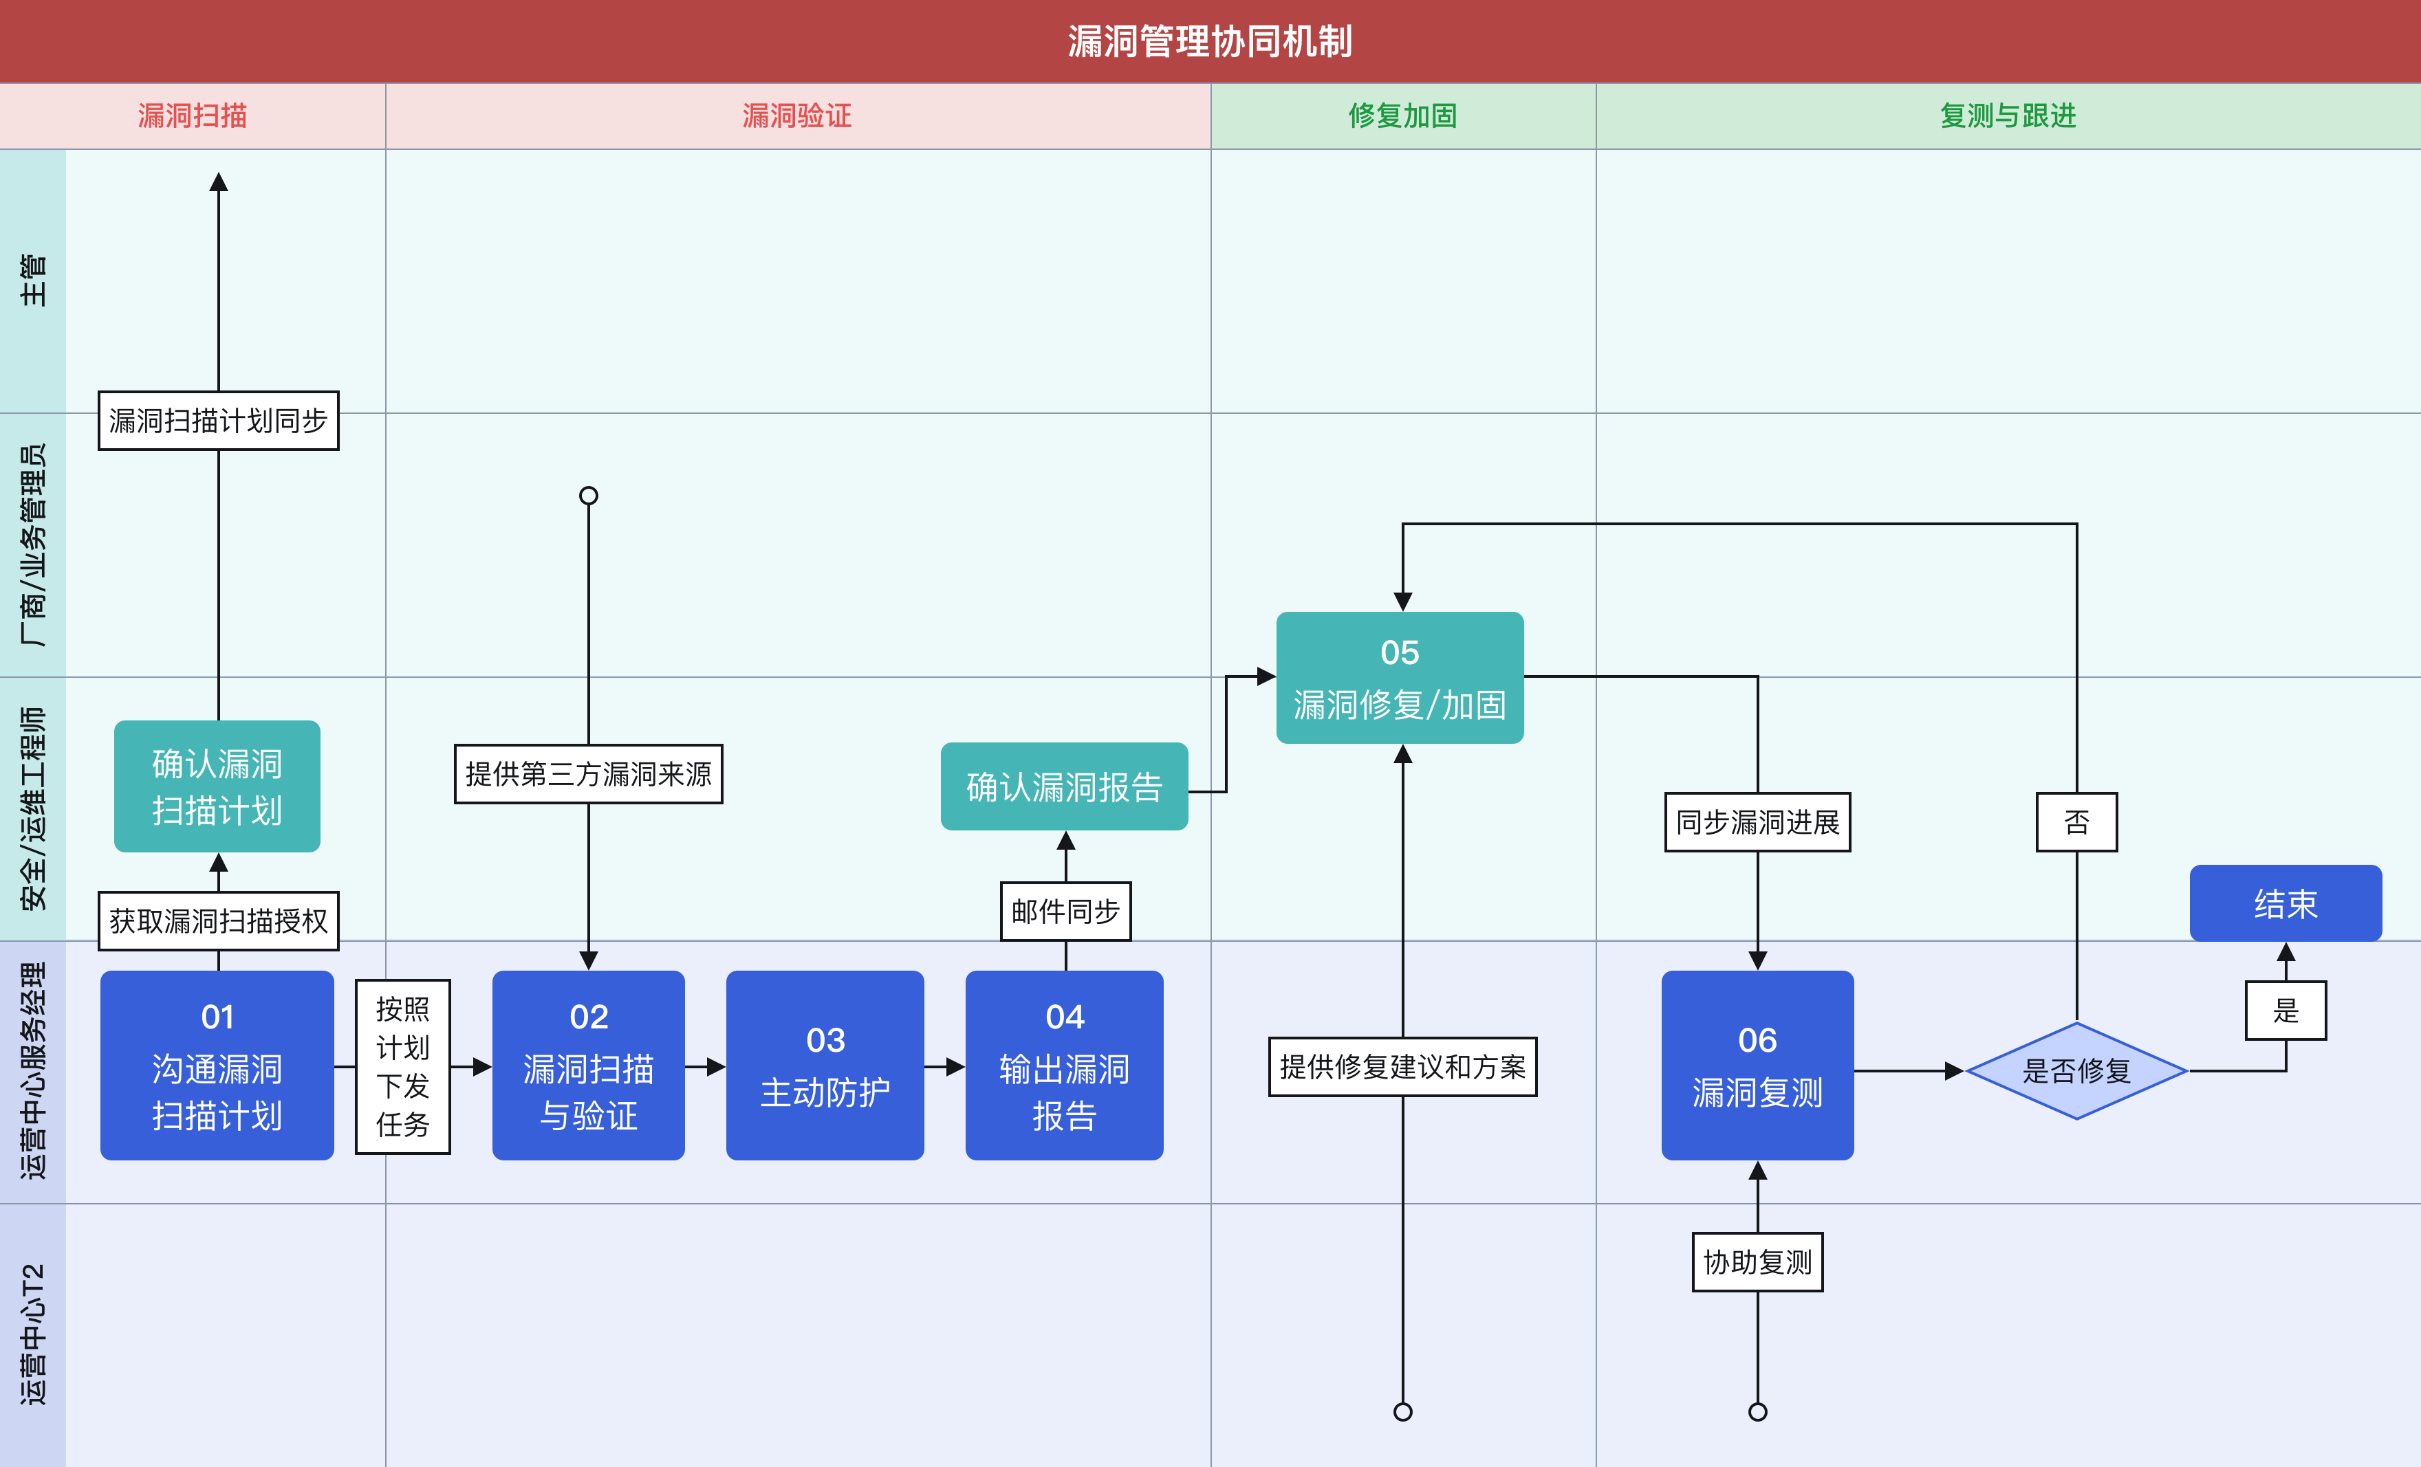
风险管理
类别 | 子类别 | 服务执行机制 | 用户方配合事项 | 执行标准
互联网暴露面 | 暴露面分析 | 首次全面梳理 常态化监测扫描，每周轮询扫描一次 | 确认暴露面是否为业务需要，对不需要的暴露面做访问权限收敛 | 每季度/次
 | 攻击面分析 | 首次全面梳理外部攻击面及暴露面弱点 常态化监测扫描，每两周周轮询扫描一次 | 对外部暴露面存在的业务弱点进行修复加固 | 每半年/次
 | 敏感数据泄露监测 | 采用网络监测手段实时爬取暗网等平台是否存在单位相关的关键字数据信息，检测到后实时告警推送预警 | 对异常数据外泄采取应对措施，降低影响 | 7*24实时预警
漏洞管理 | 互联网资产漏洞 | 高危可利用：每季度针对服务器操作系统和应用程序执行一次漏洞扫描，验证漏洞的利用危害和业务影响 | AF防护，针对AF无法防护的需要用户业务侧修复漏洞； 分发漏洞工单到业务系统维护方，开展漏洞修复和闭环跟进 | 每季度/次
 |  | 低可利用漏洞：每季度针对服务器操作系统和应用程序执行一次漏洞扫描，整理漏洞优先级 | 针对有条件修复的漏洞定期进行补丁修复；修改系统配置或访问权限降低漏洞被利用的风险 | 每季度/次
 | 内网资产漏洞 | 高危可利用：每季度针对服务器操作系统和应用程序执行一次漏洞扫描，整理漏洞优先级 | AF防护，针对AF无法防护的需要用户业务侧修复漏洞； 分发漏洞工单到业务系统维护方，开展漏洞修复和闭环跟进 | 每季度/次
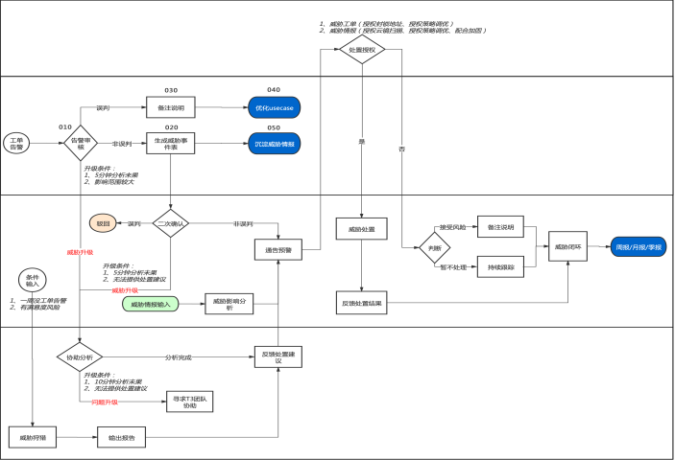
 |  | 低可利用漏洞：每季度针对服务器操作系统和应用程序执行一次漏洞扫描，整理漏洞优先级 | 针对有条件修复的漏洞定期进行补丁修复；修改系统配置或访问权限降低漏洞被利用的风险 | 每季度/次
业务弱点 | 管理员弱密码 | 主动探测：定期TSS扫描； 被动监测：实时推送工单，及时修改密码加固 | 对发现的弱密码进行修改，制定/优化应用系统密码规则 | 7*24实时预警
 | 互联网系统弱密码 | 被动监测：通过访问流量监测，发现后试试告警，通告用户方可及时修改强密码及密码规则； 主动探测：每季度执行一次互联网弱密码扫描 | 对发现的弱密码进行修改，制定/优化应用系统密码规则 | 7*24实时预警
 | 内网普通用户弱密码 | 被动监测：通过访问流量监测，发现后试试告警，通告用户方可及时修改强密码及密码规则； | 对发现的弱密码进行修改，制定/优化应用系统密码规则 | 每周/次
威胁运营
 | 重大威胁 | 定义：攻击者对内网发起的有组织，有预谋的持续性网络攻击（如 APT、新型威胁等） 7*24小时持续监测，发现有效威胁实时响应，遏制影响； | 如发生业务行为命中安全规则被判定为攻击行为，封堵了源IP后造成业务访问异常时，反馈至服务群，解除封锁 | 7*24实时处置
 | 一般威胁 | 定义：攻击者发起网络安全攻击，但是对业务未造成任何影响 7*24小时持续监测，发现有效威胁实时响应，遏制影响； | 如发生业务行为命中安全规则被判定为攻击行为，封堵了源IP后造成业务访问异常时，反馈至服务群，解除封锁 | 7*24实时处置
 | 威胁预防 | 定期开展安全设备策略/规则库检查，确保安全基础设施有效运行 | 对存在风险的安全策略配合追溯原因和评估改进策略的可行性 | 每月/次

闭环管理
①抑制：限制攻击或破坏涉及的范围，降低潜在的损失 ②调查：充足的举证信息 ③溯源：详细完整的入侵路径 ④处置：已发现问题的解决 ⑤加固：杜绝问题再次发生 |  |  |  |  | 事件/告警分级定义标准
事件类型 | 判断特征 | 事件定级 | 响应与闭环预案 |  | 威胁及事件等级 | 等级描述 | 等级示例 | SLA要求 | 闭环要求
网络攻击 | 攻击成功（例：Webshell上传成功） | 重大事件 | 抑制：联动AF封堵攻击源IP、隔离主机可疑进程或被上传的文件； 调查：关联日志分析攻击影响范围，对入侵成功的主机上机排查攻击动作痕迹和残余风险； 溯源：上机排查主机日志，结合流量日志还原攻击路径，找到入侵源头 处置：清除主机恶意文件/进程，恢复主机网络权限； 加固：针对入侵源头利用的漏洞点修复加固，加强安全策略配置 |  | 重大事故 （对标国家标准I级事件） | 因安全事件造成单位网络较大面积中断或主营业务系统较大面积瘫痪，影响系统重要客户的正常业务工作、对单位造成重大经济损失的或产生较严重不良社会影响： 1、网络较大面积中断：因网络中断，造成单位内半数以上部门不能正常使用一个及以上主营业务系统，持续时间超过 12 小时以上； 2、主营业务系统较大面积瘫痪：因系统主要功能不可用，造成单位内半数以上部门不能正常使用一个及以上主营业务系统，系统瘫痪时间 12 个小时以上。 | 1、网络攻击类 外部攻击成功（webshell后门上传/远程命令执行/反序列化命令执行/远程漏洞利用成功等）且造成业务中断或关键业务数据丢失，影响重大的 2、病毒木马类 如加密勒索软件/webshell后门/黑链/主机存在恶意命令执行等事件发生，对业务连续性造成恶劣影响或产生勒索赔偿等重大损失的 | 启用应急响应机制，工作时间15分钟，非工作时间30分钟之内云端专家进行响应，默认由专家团队进行远程协助解决，如远程无法解决的则采用最快的交通工具，省会2小时内上门处置，省内8小时内上门处置。 | 抑制-->调查-->溯源-->处置-->加固
 | 攻击失败（例：外网主机对内网主机发起一对多攻击） | 重大威胁 | 抑制（处置）：联动AF封堵攻击源IP |  | 重大事件 （对标国家标准II级和III级事件） | 因安全事件造成单位主营业务系统中断、敏感数据泄密，信息系统发布和传播系统发生篡改，影响系统部分客户的正常业务工作，或者被监管或主管单位通报，对单位造成较小损失或产生较小不良社会影响的。 | 1、网络攻击类 1）外部攻击成功（webshell后门上传/远程命令执行/反序列化命令执行/远程漏洞利用成功/其他符合该等级的事件） 2）内部横向或内对外攻击成功（RDP暴力破解/系统命令执行/远程命令执行/其他符合该等级的事件） 2、病毒木马类 1）加密勒索软件/webshell后门/黑链/主机存在恶意命令执行/其他符合该等级的事件 | 通告时间：从安全日志分析研判到通告，用时<30min 遏制影响时间：遏制影响时间<1h 准确率：安全事件经过人工确认后，准确率达到99% 闭环率：100% | 抑制-->调查-->溯源-->处置-->加固
病毒木马 | 感染型病毒（例：勒索病毒感染） | 重大事件 | 抑制：联动AF封堵外联目的IP/域名、联动EDR隔离主机可疑文件或主机网络权限 调查：联动EDR执行全盘查杀，关联主机流量侧行为日志调查扩散的影响范围 溯源：结合网络流量日志和主机操作日志，查明病毒文件上传途径 处置：清除主机病毒文件 加固：针对病毒文件上传途径做好安全加固（漏洞修复/加强密码策略/提高人员安全意识） |  | 一般事件 （对标国家标准IV级事件） | 因安全事件导致的内网小范围出现的网络延时或故障，信息系统功能缺陷或者短暂不可用，导致个别用户或者业务受影响等技术层面的事件，但是这些事件没有带来实际的损失和影响。 | 1、网络攻击类 1）外部攻击成功（主机收到垃圾邮件/方法过滤/目录遍历攻击/过滤HTTP出错页面/其他符合该等级的事件） 2）内部横向或内对外攻击失败（漏洞利用攻击/SQL注入攻击/SMB暴力破解/其他符合该等级的事件） 2、病毒木马类 1）如僵尸网络/木马病毒/挖矿病毒/恶意文件/其他符合该等级的事件 | 通告时间：从安全日志分析研判到通告，用时<30min 遏制影响时间：遏制影响时间<4h 准确率：安全事件经过人工确认后，准确率达到99% 闭环率：100% | 抑制-->调查-->处置
 | 非感染型病毒（例：主机访问黑客工具C2地址） | 一般事件 | 抑制：联动AF封堵外联目的IP/域名、联动EDR隔离主机可疑文件或主机网络权限 调查：联动EDR执行全盘查杀，关联主机流量侧行为日志调查扩散的影响范围 处置：清除主机病毒文件 |  | 重大威胁 | 攻击者对内网发起的有组织，有预谋的持续性网络攻击（如 APT） | 1、网络攻击类 1）外部攻击失败（如APT攻击/持续性攻击） | 通告时间：从安全日志分析研判到通告，用时<1h 遏制影响时间：遏制影响时间<1h 准确率：安全事件经过人工确认后，准确率达到99% 闭环率：100% | 抑制-->处置
脆弱性利用 | 漏洞（例：Shiro反序列化漏洞） | 重大事件 | 抑制：联动AF封堵攻击源IP 调查：查明主机是否存在对应利用的漏洞，核实是否存在被利用成功的痕迹 加固：加固漏洞补丁以及安全防护策略 |  | 一般威胁 | 攻击者对内网发起网络安全攻击，但是对业务未造成任何影响 | 1、网络攻击类 1）外部攻击失败（如网站扫描/端口扫描/webshell上传/SQL注入攻击/其他符合该等级的事件） | 通告时间：从安全日志分析研判到通告，用时<2h 遏制影响时限：遏制影响时间<4h 准确率：安全事件经过人工确认后，准确率达到99% 闭环率：100% | 抑制
 | 弱密码 | 重大威胁 | 调查：针对互联网用户和管理员账户弱密码登录成功的，实时通告预警，核实是否为用户正常登录,如为用户正常登录则提醒修改强密码，如非用户登录则提醒用户立即修改密码或禁用账户； 加固：立即修改单用户密码，在应用系统层面加强密码规则
业务连续性 | 基础环境异常：安全组件日志无法同步或同步时延增大 | 一般事件 | 调查：查明组件是否运行正常，安全策略和日志是否有效 处置：针对安全设备存在的问题协调产品售后支持解决
 | 业务访问中断：网站无法访问、设备接入云端平台离线 | 重大事件 | 调查：查明是否为网络中断或对应系统软件/硬件工作异常，及时通告预警； 处置：排除故障，恢复业务

